Sheet1
 |  |  |  |  |  |  |  |  |  |  | Albaran
 | PIEDRA MAGIC,S.L.
 |  |  |  |  |  |  |  |  |  |  | Cliente ID: 6881681231
 |  |  |  |  |  |  |  |  |  |  | ASIA FAMILY STORE SL
 | CALLE BEMBIBRE, 4 LOCAL 10 |  |  |  |  |  |  |  |  |  | 林星新店
 | 28947 FUENLABRADA - MADRID |  |  |  |  |  |  |  |  |  | CIF: B13924683
 |  |  |  |  |  |  |  |  |  |  | C/HOJIBLANCE 31 MULTICETRO LOS
 |  |  |  |  |  |  |  |  |  |  | PINOS
 |  |  |  |  |  |  |  |  |  |  | 41640 OSUNA SEVILLA
 | № Albaran: 240201000020 Fecha：01-02-2024 |  |  |  |  |  |  |  |  |  | ESPANA
 | Vendedor: CAJA Almacen: General
 | CODIGO |  | DESCRIPCION |  | Unds. |  | Paquetes | Precio | D.% |  | SubTotal
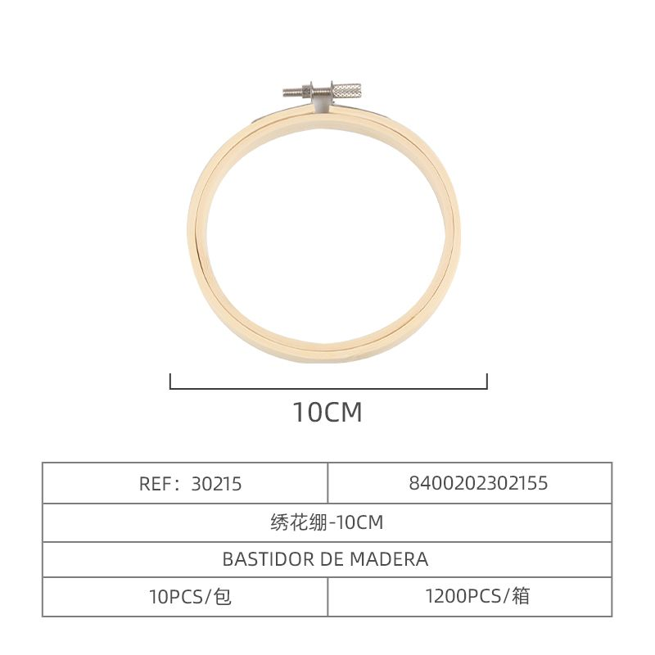 | 1 | 8400202302155 | BASTIDOR MADERA PARA BORDAR 木头绣花夹10公分 |  | 10 | 10 | / | 1 | 0.80 | 10 | 7.20
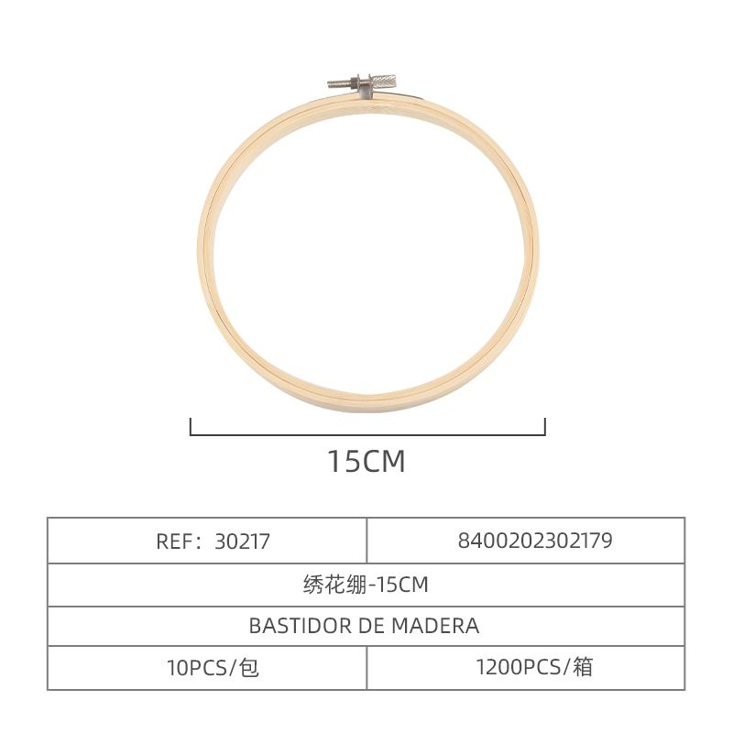 | 2 | 8400202302179 | BASTIDOR MADERA PARA BORDAR 木头绣花夹15公分 |  | 10 | 10 | / | 1 | 0.95 | 10 | 8.55
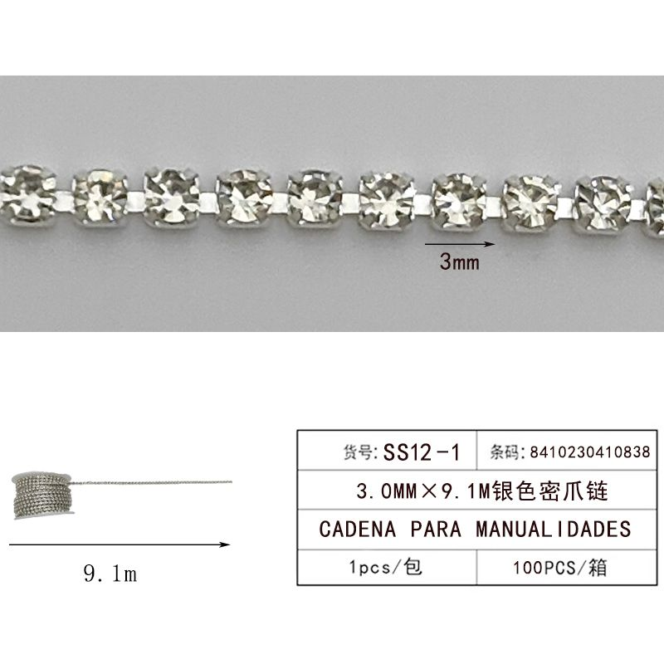 | 3 | 8410230410838 | CADENA 3.0MM*9.1M 七彩密爪链 |  | 1 | 1 | / | 1 | 9.00 | 10 | 8.10
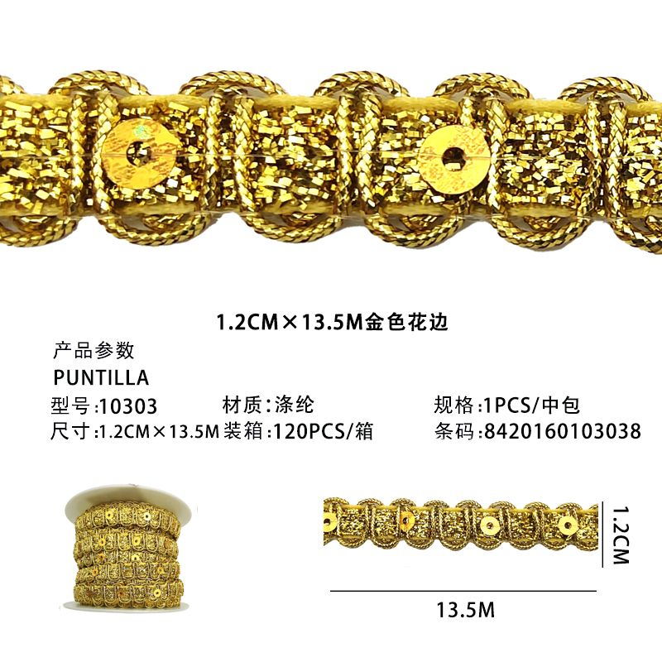 | 4 | 8420160103038 | PUNTILLA 10303 金银花边 |  | 2 | 1 | / | 2 | 5.50 | 10 | 9.90
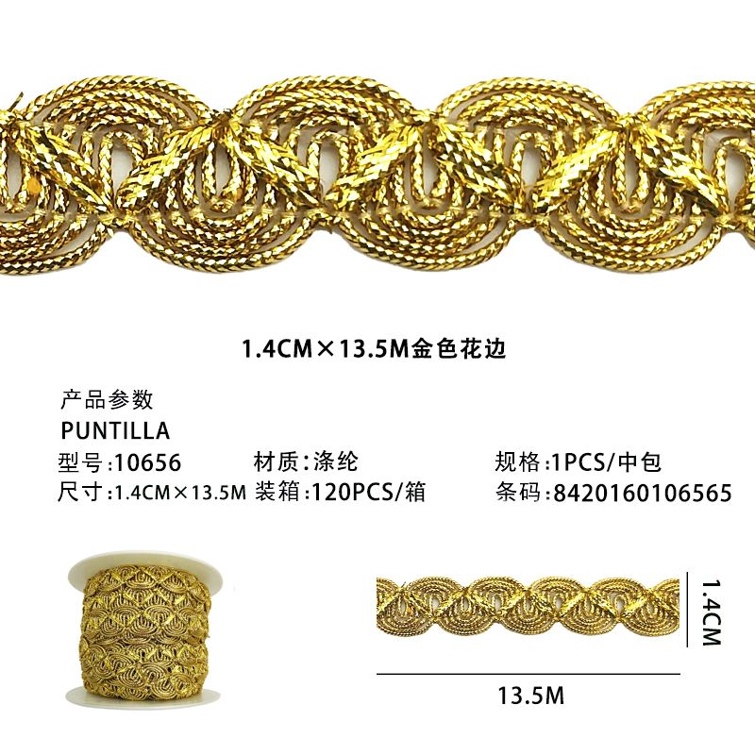 | 5 | 8420160106565 | PUNTILLA 10656 金银花边 |  | 2 | 1 | / | 2 | 5.50 | 10 | 9.90
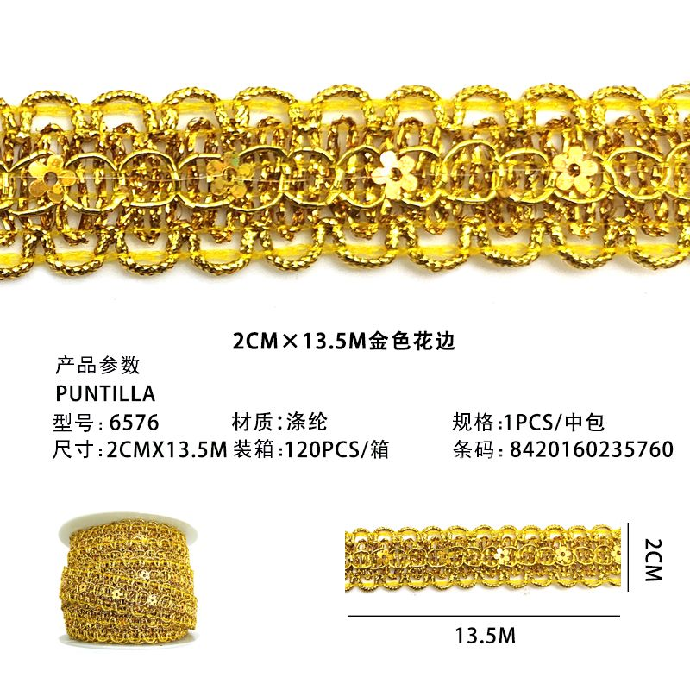 | 6 | 8420160235760 | PUNTILLA 6576 金银花边 |  | 2 | 1 | / | 2 | 6.00 | 10 | 10.80
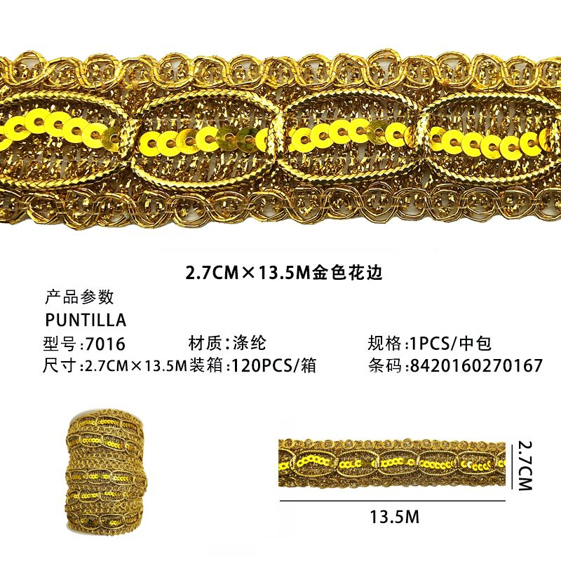 | 7 | 8420160270167 | PUNTILLA 7016 金银花边 |  | 2 | 1 | / | 2 | 7.50 | 10 | 13.50
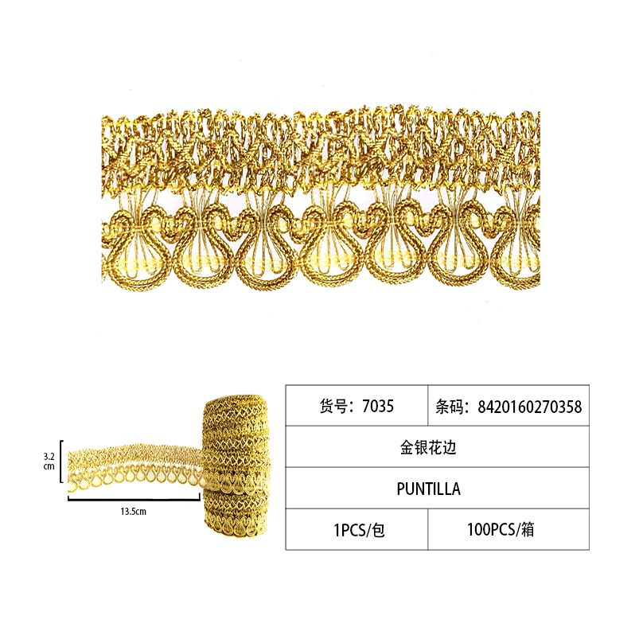 | 8 | 8420160270358 | PUNTILLA 7035 金银花边 |  | 2 | 1 | / | 2 | 6.00 | 10 | 10.80
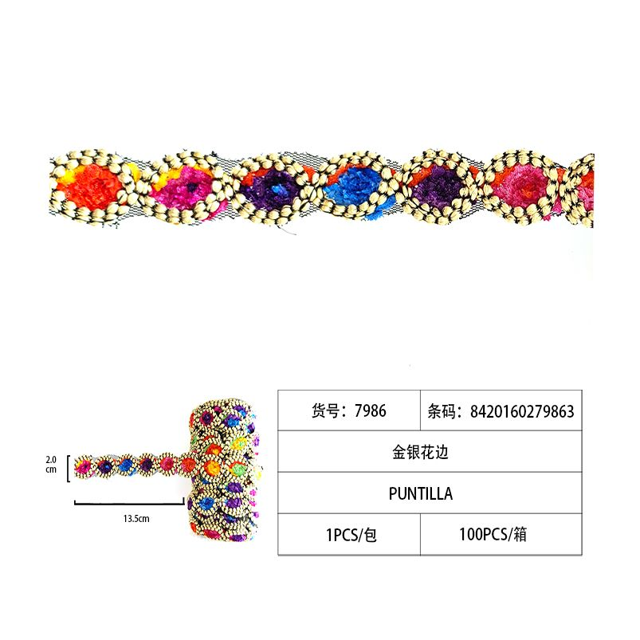 | 9 | 8420160279863 | PUNTILLA 金银花边7986 |  | 2 | 1 | / | 2 | 10.50 | 10 | 18.90
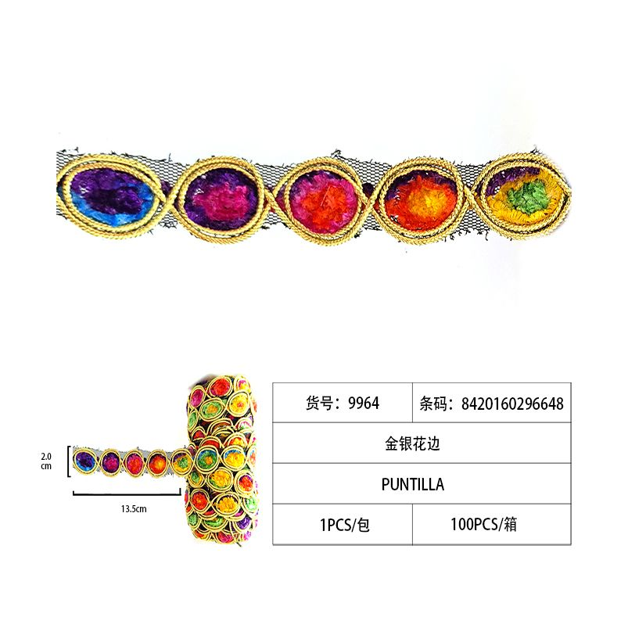 | 10 | 8420160296648 | PUNTILLA 金银花边9664 |  | 3 | 1 | / | 3 | 12.50 | 10 | 33.75
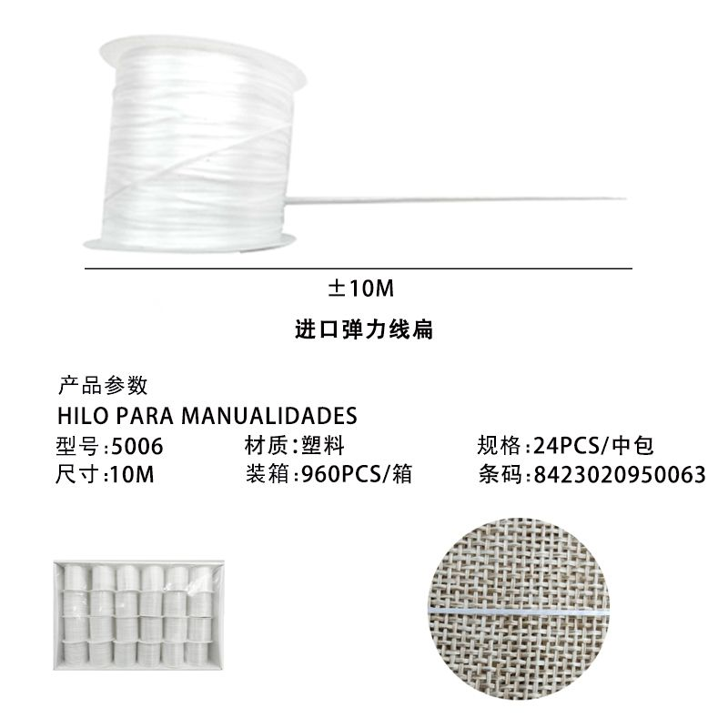 | 11 | 8423020950063 | HILO 10M 盒线进口弹力线扁白色 |  | 24 | 24 | / | 1 | 0.37 | 10 | 7.99
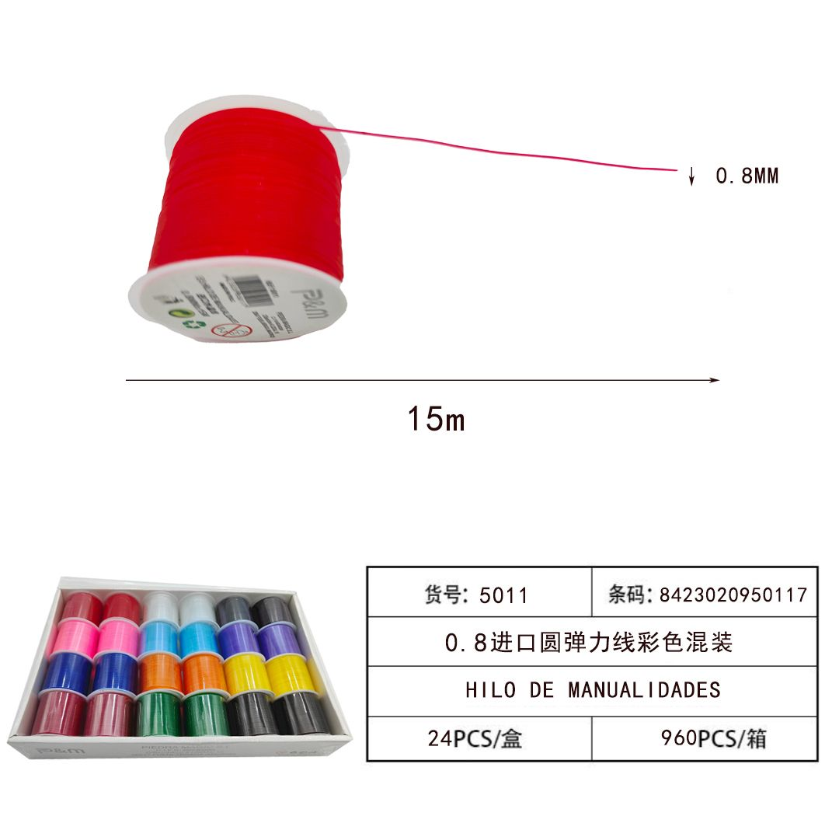 | 12 | 8423020950070 | HILO 10M 盒线进口弹力线扁彩色 |  | 24 | 24 | / | 1 | 0.37 | 10 | 7.99
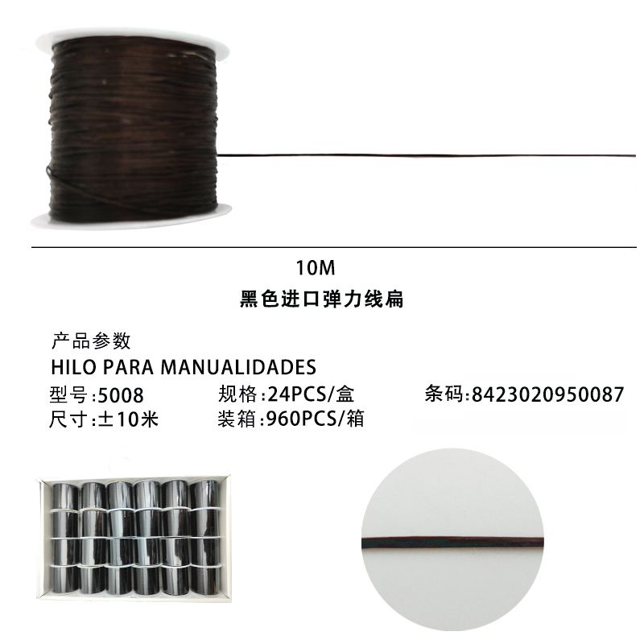 | 13 | 8423020950087 | HILO 10M 盒线进口弹力线扁黑色 |  | 24 | 24 | / | 1 | 0.37 | 10 | 7.99
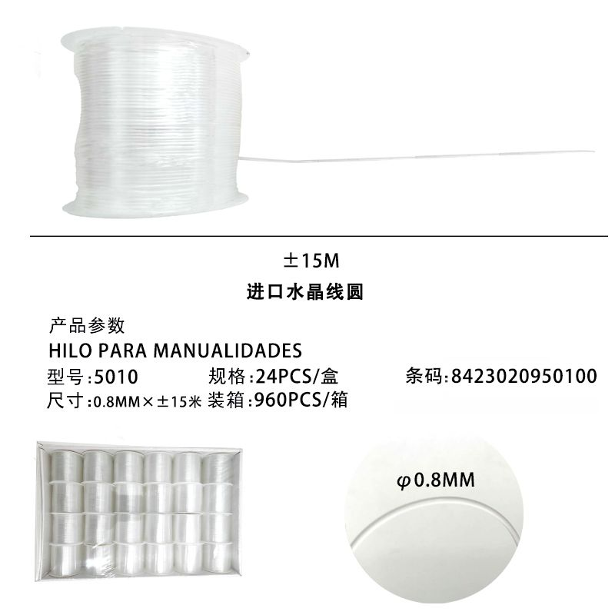 | 14 | 8423020950117 | HILO 0.8MM*15M 盒线进口水晶线彩色 |  | 24 | 24 | / | 1 | 0.40 | 10 | 8.64
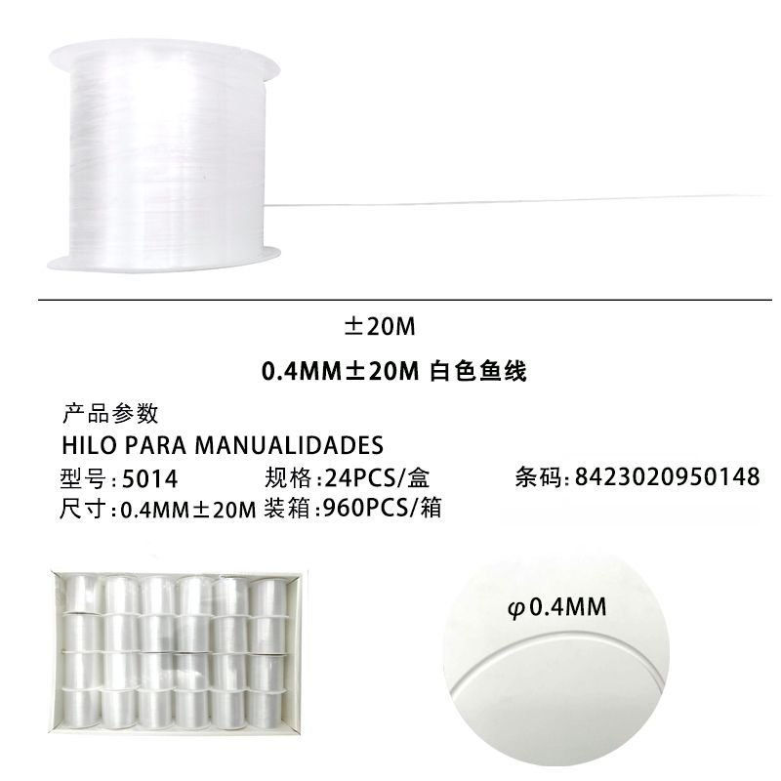 | 15 | 8423020950148 | HILO 20M 盒线鱼线白色 |  | 24 | 24 | / | 1 | 0.37 | 10 | 7.99
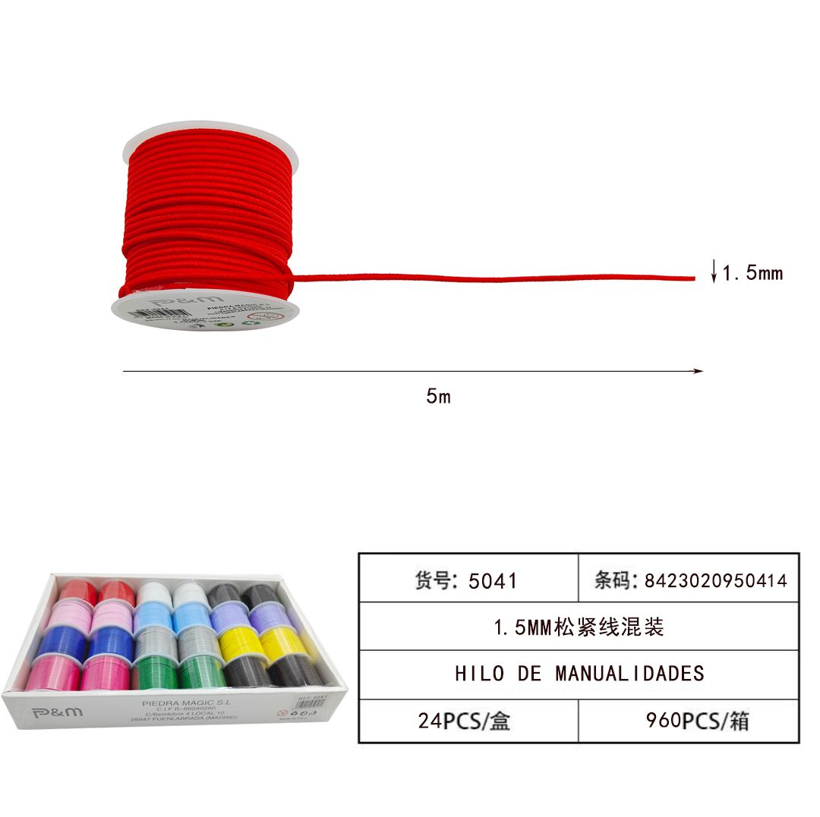 | 16 | 8423020950414 | HILO 1.5MM*5M 盒线松紧绳混色 |  | 24 | 24 | / | 1 | 0.40 | 10 | 8.64
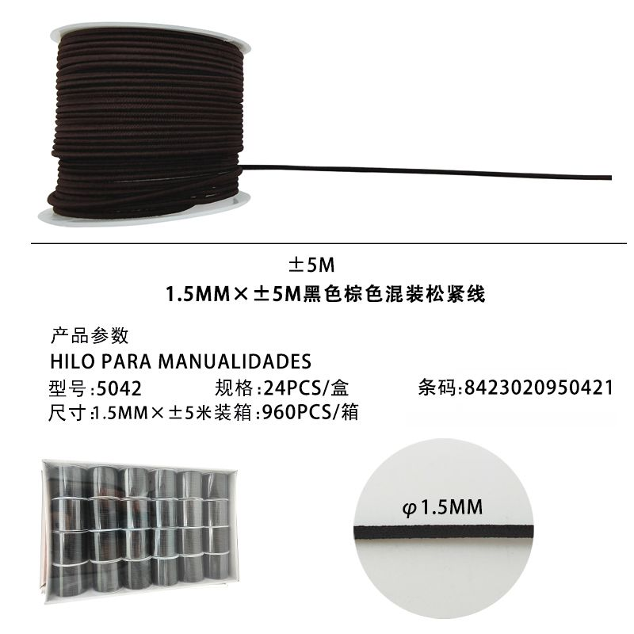 | 17 | 8423020950421 | HILO 1.5MM*5M 盒线松紧绳黑棕 |  | 24 | 24 | / | 1 | 0.40 | 10 | 8.64
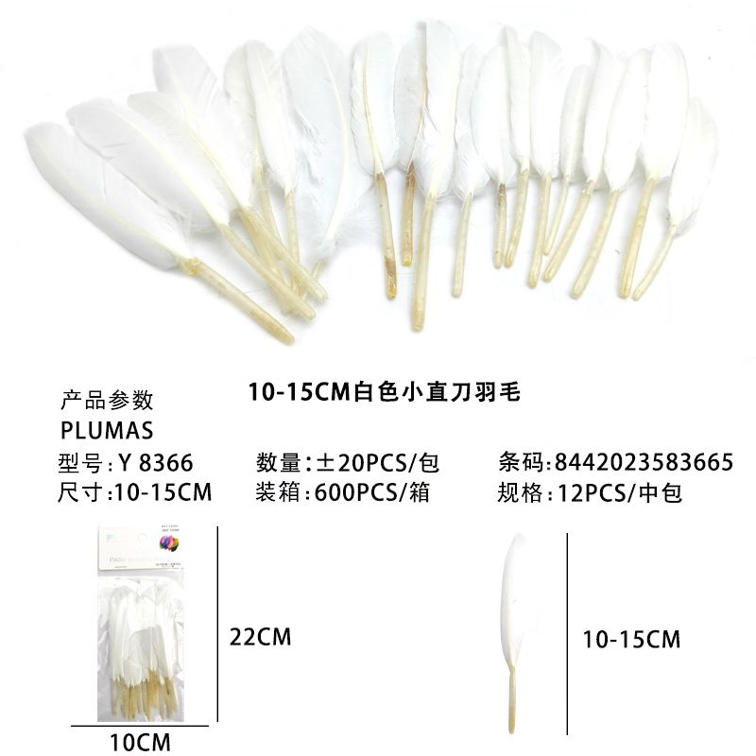 | 18 | 8442023583665 | PLUMAS 10-15CM*20 羽毛小直刀根白色 |  | 12 | 12 | / | 1 | 0.44 | 10 | 4.75
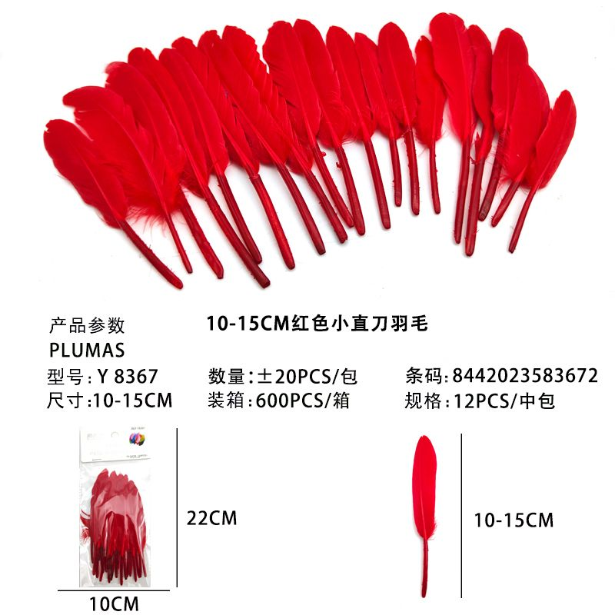 | 19 | 8442023583672 | PLUMAS 10-15CM*20 羽毛小直刀根红色 |  | 12 | 12 | / | 1 | 0.44 | 10 | 4.75
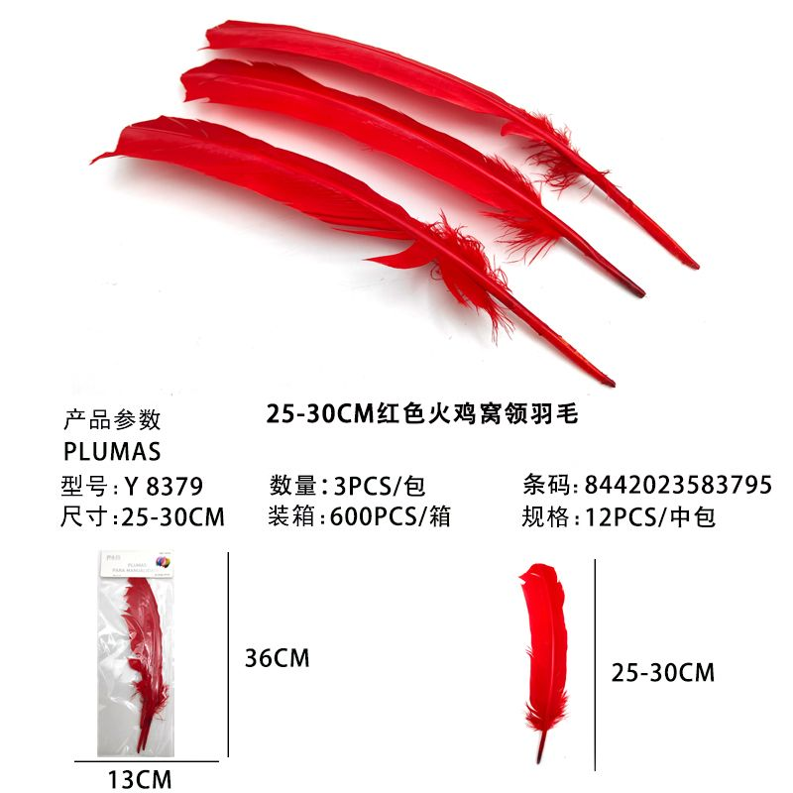 | 20 | 8442023583795 | PLUMAS 25-30CM*3 羽毛火鸡窝翎根红色 |  | 12 | 12 | / | 1 | 0.44 | 10 | 4.75
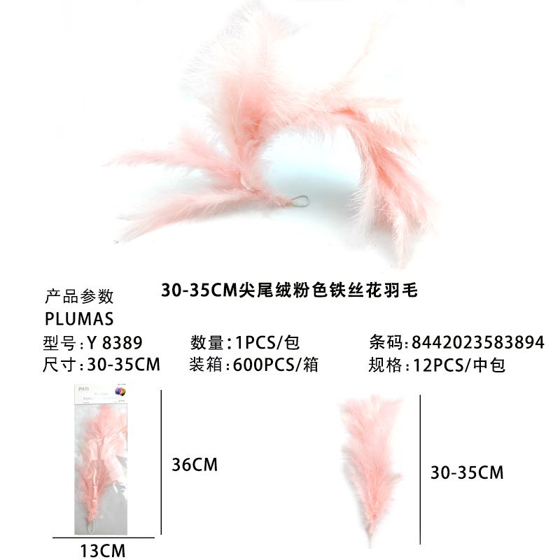 | 21 | 8442023583894 | PLUMAS 30-35CM*1 羽毛尖尾绒铁丝花根彩色 |  | 12 | 12 | / | 1 | 2.25 | 10 | 24.30
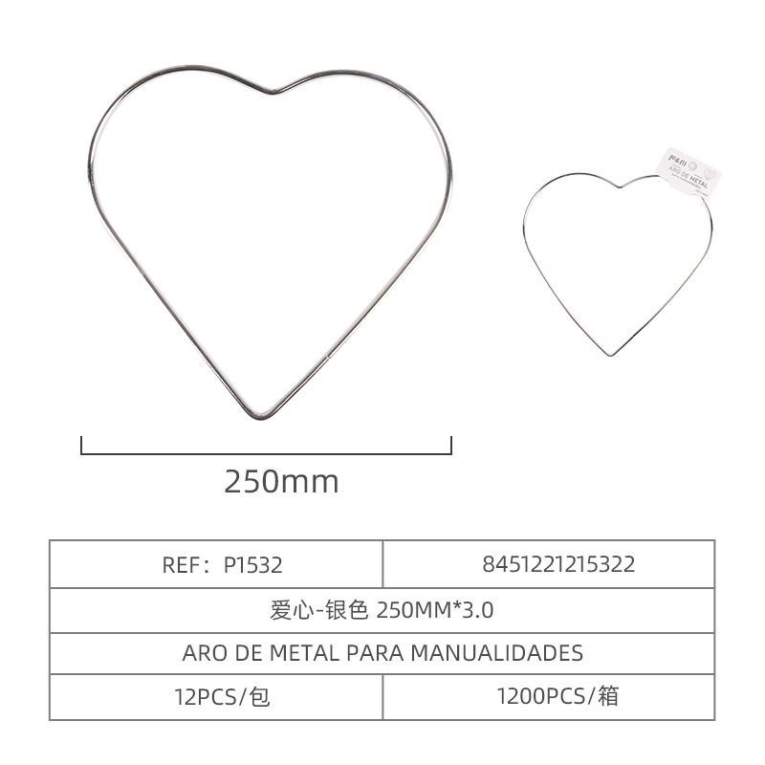 | 22 | 8451221215322 | 扑梦网铁圈爱心250*3.0MM |  | 24 | 12 | / | 2 | 1.15 | 10 | 24.84
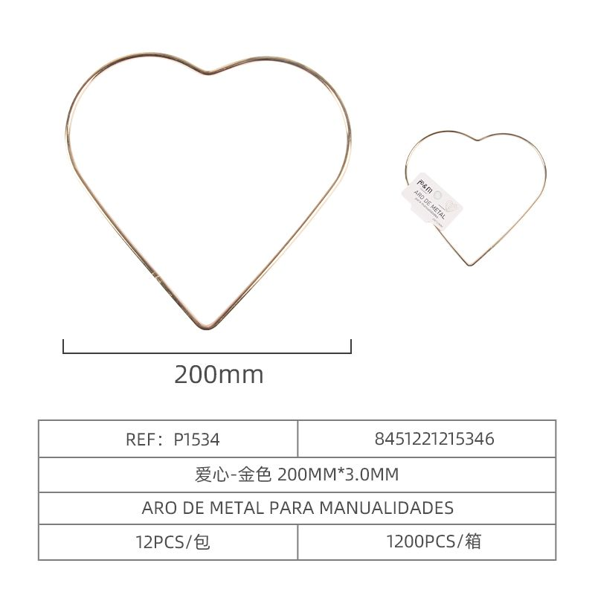 | 24 | 8451221215346 | 扑梦网铁圈爱心金色200*3.0MM |  | 12 | 12 | / | 1 | 0.79 | 10 | 8.53
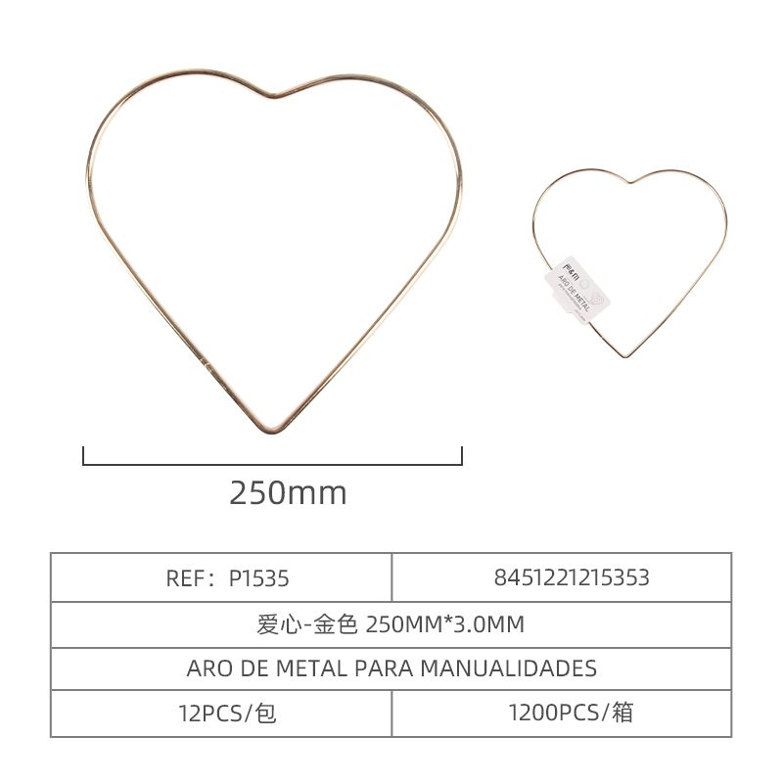 | 26 | 8451221215353 | 扑梦网铁圈爱心金色250*3.0MM |  | 12 | 12 | / | 1 | 1.15 | 10 | 12.42
 | 28 | 8451222021854 | BOLAS 48*31*35 珠中珠透明兔子珠 |  | 12 | 12 | / | 1 | 0.43 | 10 | 4.64
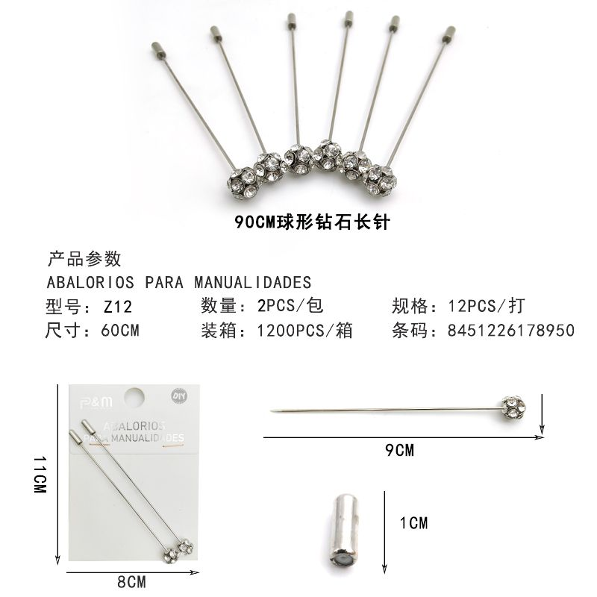 | 29 | 8451226178950 | ALFILERES DE NOVIO 结婚长针 |  | 132 | 12 | / | 11 | 0.51 | 10 | 60.59
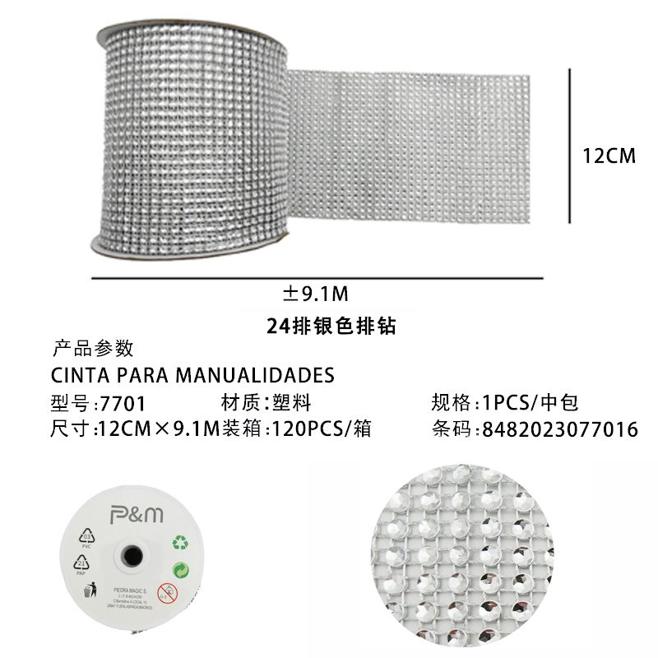 | 30 | 8482023077016 | CINTA 9.1M 排钻银色 |  | 2 | 1 | / | 2 | 6.50 | 10 | 11.70
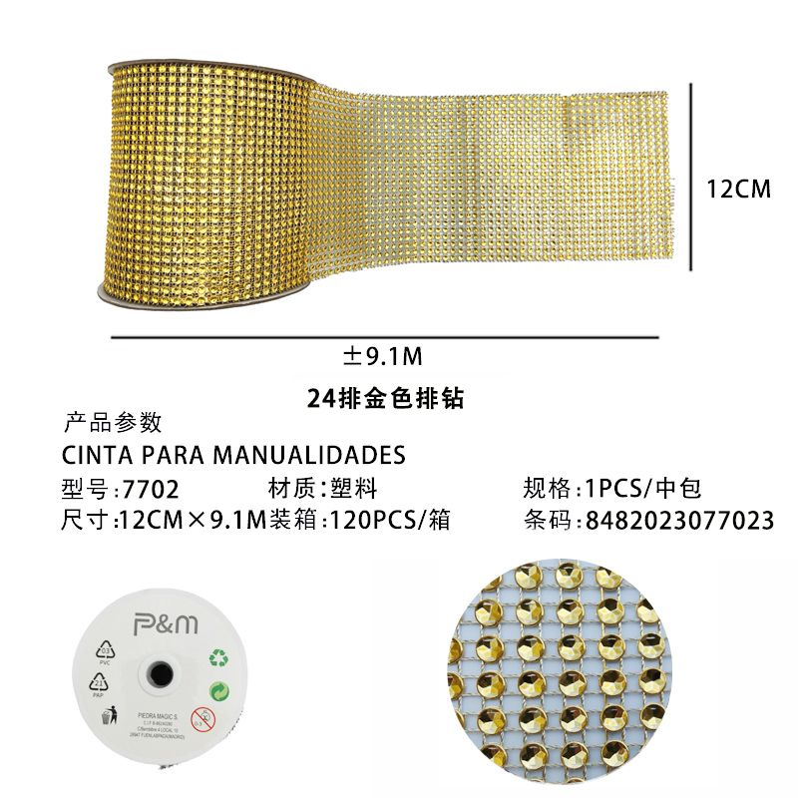 | 31 | 8482023077023 | CINTA 9.1M 排钻金色 |  | 2 | 1 | / | 2 | 6.50 | 10 | 11.70
 | 32 | 8488800006244 | PUNTILLA 金银花边6244 |  | 3 | 1 | / | 3 | 8.50 | 10 | 22.95
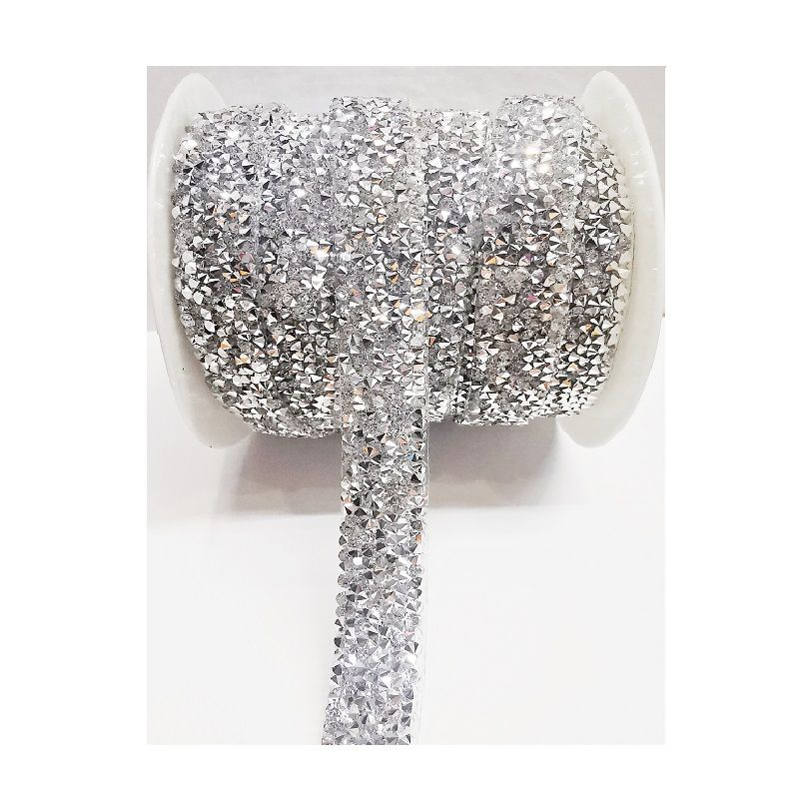 | 33 | 8496222211119 | STRASS PARA PLANCHA 树脂碎钻1.5CM银白 |  | 2 | 1 | / | 2 | 12.50 | 10 | 22.50
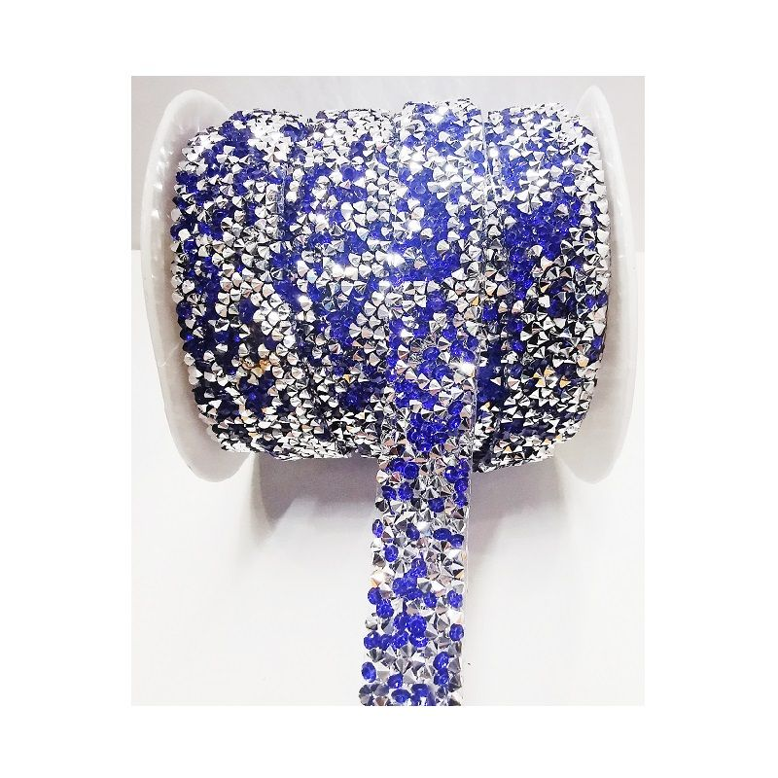 | 34 | 8496222211157 | STRASS PARA PLANCHA 树脂碎钻1.5CM银宝蓝 |  | 1 | 1 | / | 1 | 12.50 | 10 | 11.25
 | 35 |  | Sub Total: 465.52 Dto. Total: 46.55 Paquetes: 55 |  |  |  |  |  |  | Total: 418.97 €
 | 36 |  |  | 阿峰托运
 | 37 |  |  |  |  |  |  |  |  |  | № Albaran: 240201000020 P.1 de 1

